Figure 2
Figure 2 - Raisons du succès et de l'échec au diplôme national du brevet par série - session 2024

Série générale ADMIS
Série professionnelle ADMIS
Série générale
ADMIS | 2024 | 2023
... ayant validé la maîtrise du socle, et obtenu une moyenne aux épreuves terminales supérieure ou égale à 10/20 | 84.0 | 86.1
... n'ayant pas validé la maîtrise du socle, et obtenu une moyenne aux épreuves terminales supérieure ou égale à 10/20 | 0.2 | 0.4
... ayant validé la maîtrise du socle, et obtenu une moyenne aux épreuves terminales inférieure à 10/20 | 15.8 | 13.5
... n'ayant pas validé la maîtrise du socle, et obtenu une moyenne aux épreuves terminales inférieure à 10/20 | - | -

REFUSÉ
... ayant validé la maîtrise du socle, et obtenu une moyenne aux épreuves terminales supérieure ou égale à 10/20 | - | -
... n'ayant pas validé la maîtrise du socle, et obtenu une moyenne aux épreuves terminales supérieure ou égale à 10/20 | 1.2 | 1.8
... ayant validé la maîtrise du socle, et obtenu une moyenne aux épreuves terminales inférieure à 10/20 | 56.1 | 47.1
... n'ayant pas validé la maîtrise du socle, et obtenu une moyenne aux épreuves terminales inférieure à 10/20 | 42.6 | 51.1

ENSEMBLE
... ayant validé la maîtrise du socle, et obtenu une moyenne aux épreuves terminales supérieure ou égale à 10/20 | 72.0 | 77.7
... n'ayant pas validé la maîtrise du socle, et obtenu une moyenne aux épreuves terminales supérieure ou égale à 10/20 | 0.3 | 0.6
... ayant validé la maîtrise du socle, et obtenu une moyenne aux épreuves terminales inférieure à 10/20 | 21.6 | 16.8
... n'ayant pas validé la maîtrise du socle, et obtenu une moyenne aux épreuves terminales inférieure à 10/20 | 6.1 | 4.9

Série générale REFUSÉ
Série professionnelle REFUSÉ
Série professionnelle
ADMIS | 2024 | 2023
... ayant validé la maîtrise du socle, et obtenu une moyenne aux épreuves terminales supérieure ou égale à 10/20 | 64.3 | 63.4
... n'ayant pas validé la maîtrise du socle, et obtenu une moyenne aux épreuves terminales supérieure ou égale à 10/20 | 1.6 | 2.6
... ayant validé la maîtrise du socle, et obtenu une moyenne aux épreuves terminales inférieure à 10/20 | 34.2 | 34.0
... n'ayant pas validé la maîtrise du socle, et obtenu une moyenne aux épreuves terminales inférieure à 10/20 | - | -

REFUSÉ
... ayant validé la maîtrise du socle, et obtenu une moyenne aux épreuves terminales supérieure ou égale à 10/20 | - | -
... n'ayant pas validé la maîtrise du socle, et obtenu une moyenne aux épreuves terminales supérieure ou égale à 10/20 | 3.7 | 3.5
... ayant validé la maîtrise du socle, et obtenu une moyenne aux épreuves terminales inférieure à 10/20 | 45.7 | 42.4
... n'ayant pas validé la maîtrise du socle, et obtenu une moyenne aux épreuves terminales inférieure à 10/20 | 50.6 | 54.0

ENSEMBLE
... ayant validé la maîtrise du socle, et obtenu une moyenne aux épreuves terminales supérieure ou égale à 10/20 | 46.9 | 49.2
... n'ayant pas validé la maîtrise du socle, et obtenu une moyenne aux épreuves terminales supérieure ou égale à 10/20 | 2.1 | 2.8
... ayant validé la maîtrise du socle, et obtenu une moyenne aux épreuves terminales inférieure à 10/20 | 37.3 | 35.9
... n'ayant pas validé la maîtrise du socle, et obtenu une moyenne aux épreuves terminales inférieure à 10/20 | 13.6 | 12.1

Série générale ENSEMBLE
Série professionnelle ENSEMBLE
Ensemble des séries
ADMIS | 2024 | 2023
... ayant validé la maîtrise du socle, et obtenu une moyenne aux épreuves terminales supérieure ou égale à 10/20 | 82.3 | 84.5
... n'ayant pas validé la maîtrise du socle, et obtenu une moyenne aux épreuves terminales supérieure ou égale à 10/20 | 0.3 | 0.6
... ayant validé la maîtrise du socle, et obtenu une moyenne aux épreuves terminales inférieure à 10/20 | 17.4 | 14.9
... n'ayant pas validé la maîtrise du socle, et obtenu une moyenne aux épreuves terminales inférieure à 10/20 | - | -

REFUSÉ
... ayant validé la maîtrise du socle, et obtenu une moyenne aux épreuves terminales supérieure ou égale à 10/20 | - | -
... n'ayant pas validé la maîtrise du socle, et obtenu une moyenne aux épreuves terminales supérieure ou égale à 10/20 | 1.7 | 2.0
... ayant validé la maîtrise du socle, et obtenu une moyenne aux épreuves terminales inférieure à 10/20 | 54.3 | 46.4
... n'ayant pas validé la maîtrise du socle, et obtenu une moyenne aux épreuves terminales inférieure à 10/20 | 44.0 | 51.6

ENSEMBLE
... ayant validé la maîtrise du socle, et obtenu une moyenne aux épreuves terminales supérieure ou égale à 10/20 | 69.5 | 75.5
... n'ayant pas validé la maîtrise du socle, et obtenu une moyenne aux épreuves terminales supérieure ou égale à 10/20 | 0.5 | 0.7
... ayant validé la maîtrise du socle, et obtenu une moyenne aux épreuves terminales inférieure à 10/20 | 23.2 | 18.3
... n'ayant pas validé la maîtrise du socle, et obtenu une moyenne aux épreuves terminales inférieure à 10/20 | 6.9 | 5.5

Lecture : en 2024, 84,5 % des candidats admis à la série générale du DNB ont validé la maitrise du socle commun de connaissances, de compétences et de culture, et ont obtenu une note supérieure ou égale à 10/20 aux épreuves terminales.
Champ : candidats présents au DNB, France.
Source : DEPP, système d'information Cyclades.

Réf : Note d'Information n° 25-09 DEPP.

Figure 8 en ligne
Figure 8 en ligne - Notes au socle commu de connaissances et de compétences et aux épreuves terminales du diplôme national du brevet selon le sexe et l'origine sociale - session 2024
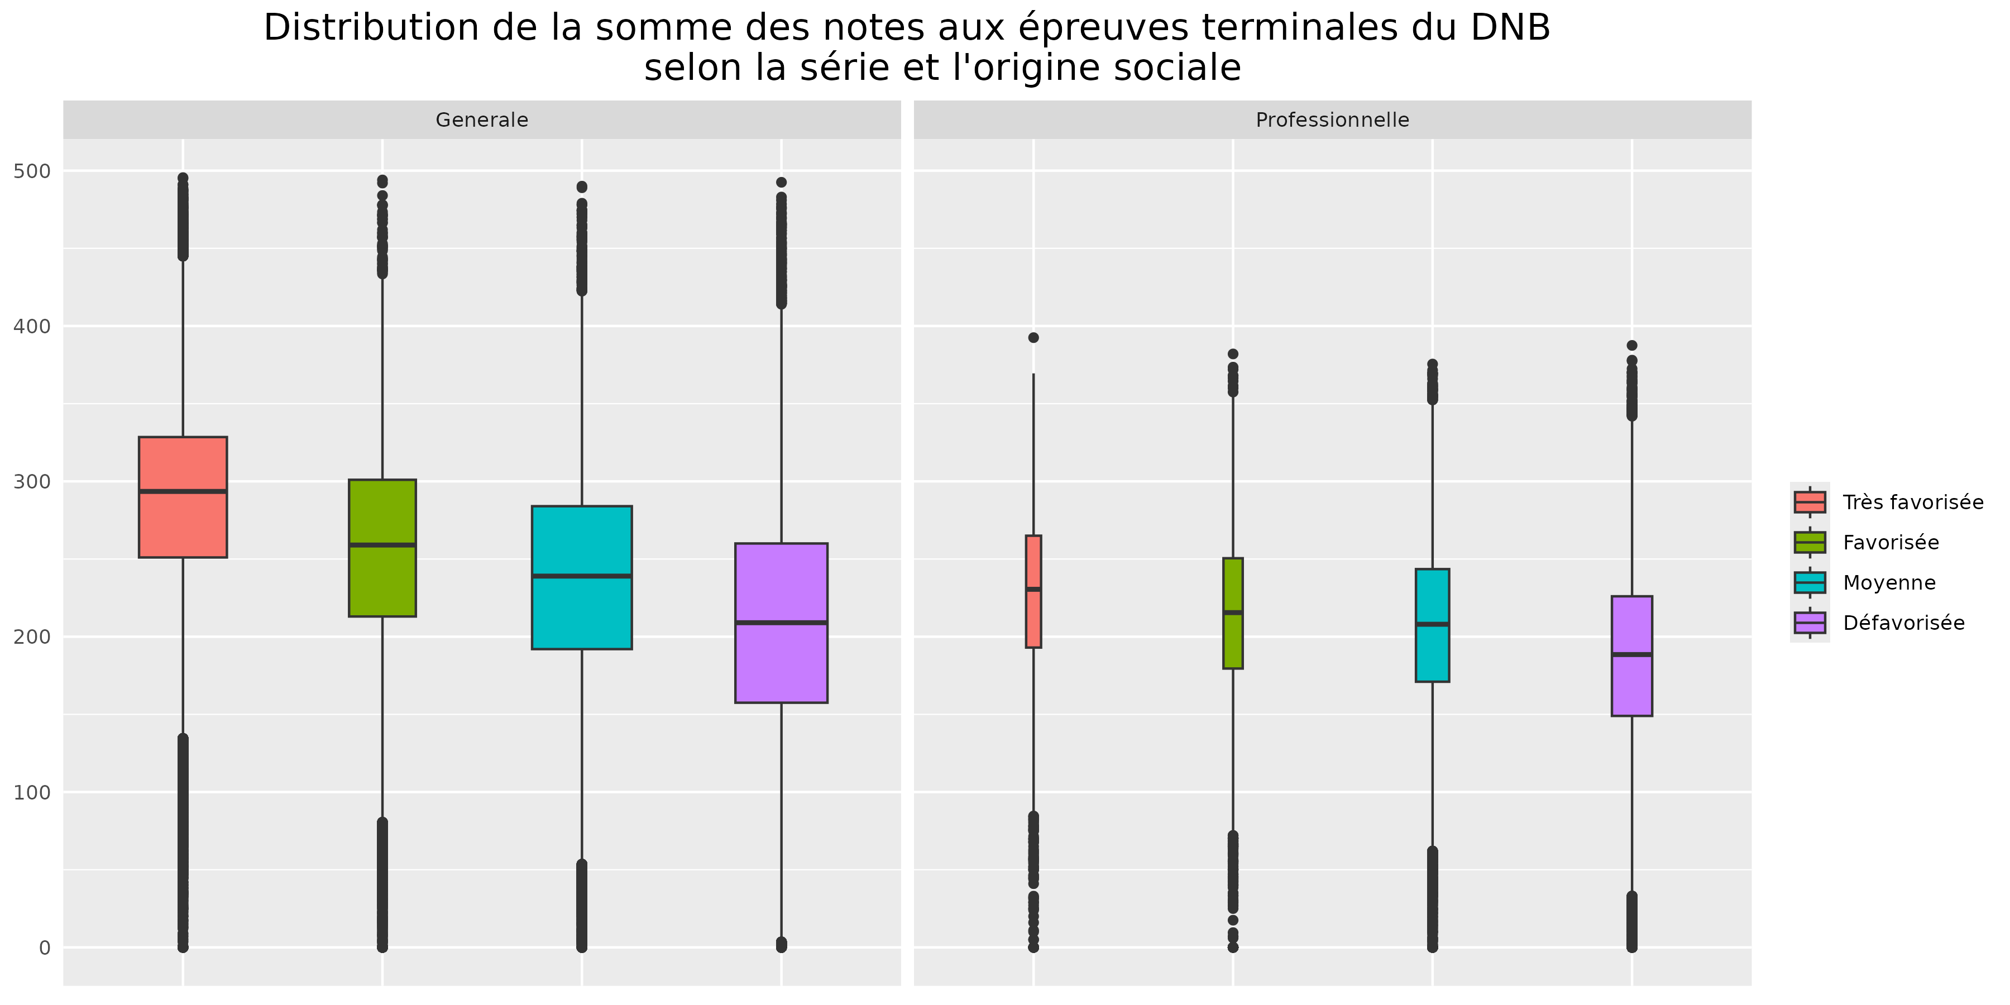
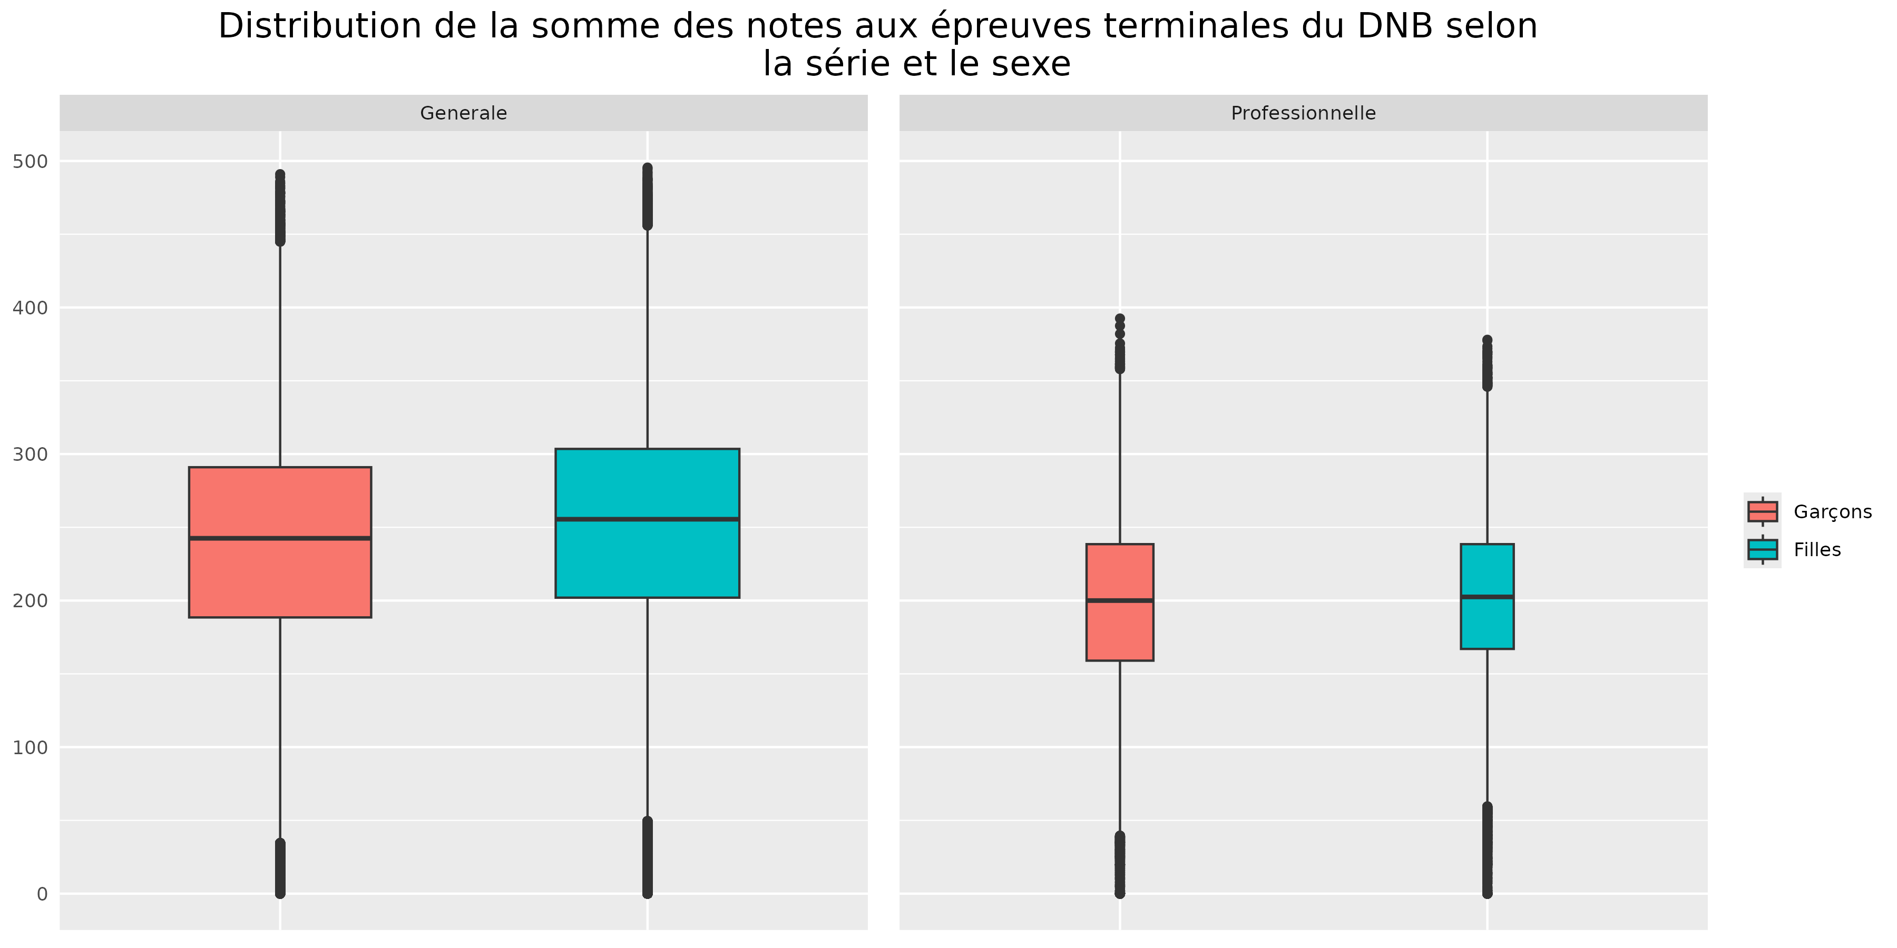

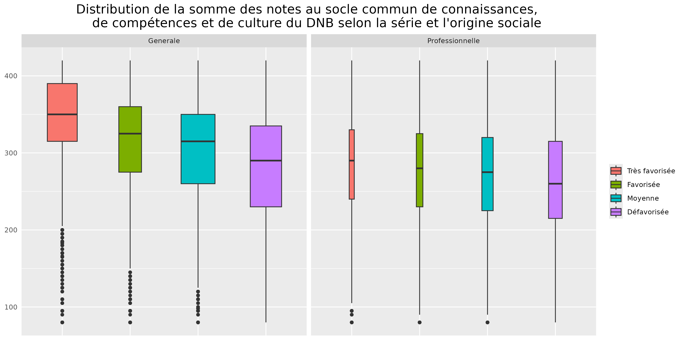
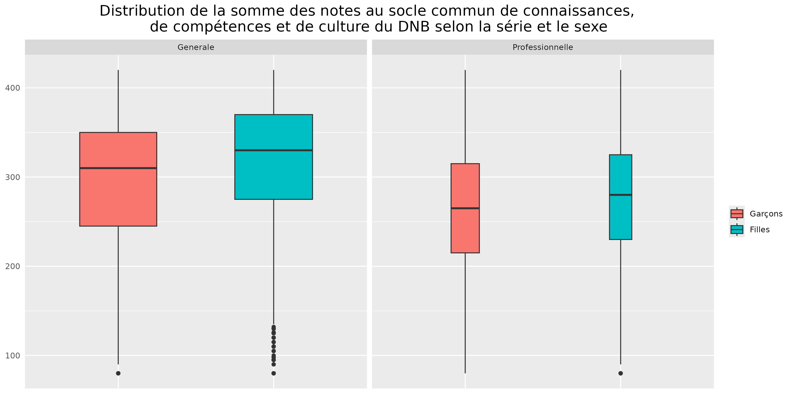

Lecture : en 2024, 50 % des candidats issus d'une origine sociale très favorisée ont obtenu une note au socle commun de connaissances, de compétence et de culture supérieure à 350.
Champ : candidats scolaire, présents au DNB, France.
Source : DEPP, système d'information Cyclades.
Réf : Note d'Information n° 25-09 DEPP.

 |  | Série générale
 |  | Socle |  |  |  |  |  | Epreuves finales
 |  | PCS |  |  |  | Genre |  | PCS |  |  |  | Genre
 |  | Tres favorisé | Favorisé | Moyen | Défavorisé | Masculin | Féminin | Tres favorisé | Favorisé | Moyen | Défavorisé | Garçons | Filles
 | MIN | 80 | 80 | 80 | 80 | 80 | 80 | 0 | 0 | 0 | 0 | 0 | 0
 | Q1 | 315 | 275 | 260 | 230 | 245 | 275 | 250 | 212 | 190 | 152 | 186 | 200
 | MED | 350 | 320 | 315 | 290 | 305 | 330 | 293 | 259 | 239 | 206 | 241 | 254
 | Q3 | 390 | 360 | 350 | 330 | 350 | 370 | 328 | 301 | 284 | 259 | 290 | 303
 | MAX | 420 | 420 | 420 | 420 | 420 | 420 | 496 | 494 | 490 | 493 | 491 | 496

 |  | Série professionnelle
 |  | Socle |  |  |  |  |  | Epreuves finales
 |  | PCS |  |  |  | Genre |  | PCS |  |  |  | Genre
 |  | Tres favorisé | Favorisé | Moyen | Défavorisé | Masculin | Féminin | Tres favorisé | Favorisé | Moyen | Défavorisé | Garçons | Filles
 | MIN | 80 | 80 | 80 | 80 | 80 | 80 | 0 | 0 | 0 | 0 | 0 | 0
 | Q1 | 235 | 230 | 220 | 210 | 215 | 225 | 189 | 174 | 166 | 134 | 148 | 157
 | MED | 290 | 280 | 275 | 260 | 260 | 275 | 228 | 213 | 205 | 182 | 195 | 199
 | Q3 | 330 | 324 | 320 | 310 | 315 | 320 | 263 | 249 | 242 | 222 | 236 | 236
 | MAX | 420 | 420 | 420 | 420 | 420 | 420 | 393 | 382 | 394 | 388 | 393 | 394

